道具基金
 |  |  |  |  |  | 女神集市

 | 版本 | 负责人 | 时间 | 事件
 | 1.0.0 | 本磊 | 2018.10.12 | 文档生成

一、设计目的

 | 解决当前部分日常资源的售卖问题。
 | 提升玩家一定的付费和留存数据。

二、设计思路

 | 玩家通过每日登录+活跃形式，购买商品后获得超高性价比的道具折扣。
 | 购买分为金钻和蓝钻两大类，且金钻的性价比大于蓝钻。

三、功能入口

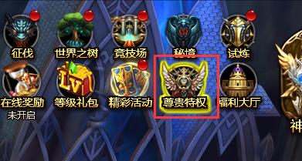

 |  |  |  |  | 加独立icon入口：女神集市

 |  | （功能入口）

 | 1、小红点、流光判定：
 |  | 小红点： | 当存在未领取的奖励时&当有新的页签出现时，小红点出现
 |  |  | 当无可领取的奖励时&当玩家点击新的页签后，小红点消失
 |  | 流光： | 玩家每天第一次登录时，流光出现
 |  |  | 玩家打开面板后，流光效果消失

 | 2、功能开启条件：通过功能开放表控制

四、功能界面
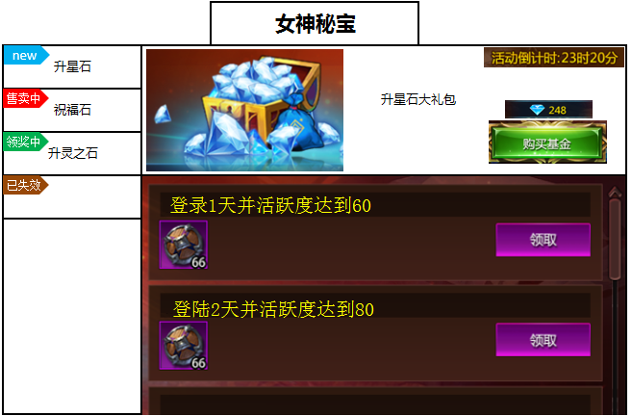
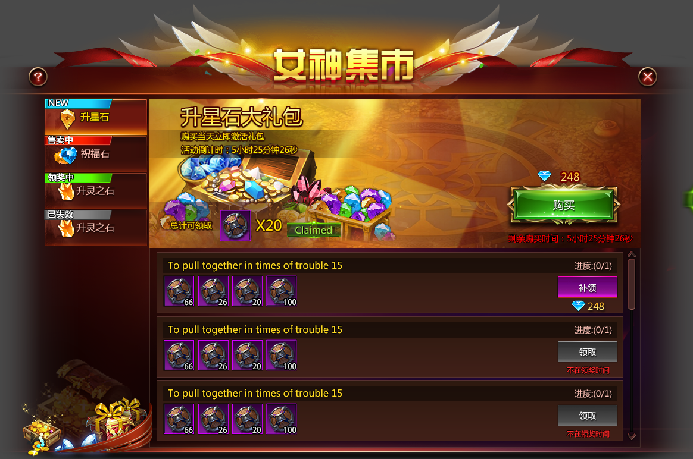

购买区

左侧页签区

领奖区

五、功能描述

 | 1、活动时间
 | 每个页签有独立的活动时间，包括购买期、领奖期。
 | 购买期： | 可购买礼包、购买后即可立即进入领奖期
 | 领奖期： | 不可购买礼包、未购买礼包则不可参与领奖

 | 2、页签区标签
 | 标签共有4种类型：new、售卖中、领奖中、已失效
 | 其中标签出现的条件分别是：
 | new： | 出现：当玩家活动面板首次出现该页签
 |  | 消失：当玩家点击该页签后消失
 | 售卖中： | 出现：当页签处于购买期，且玩家尚未购买
 |  | 消失：当玩家购买后，或当购买期结束后
 | 领奖中： | 出现：当玩家已购买页签内容时
 |  | 消失：当页签活动结束后
 | 已失效： | 出现：当玩家购买期结束未购买
 |  | 消失：当页签活动结束后

 | 3、购买区
 | 当玩家已购买某个页签内容时，购买按钮变为已购买。且当天立即激活该基金。
 | 购买区广告标语：总计可领取道具图标*道具数量（程序读取总的奖励总量并显示）

 | 当所有奖励领取完毕后，状态变为奖励已领完。

 | 4、领奖区
 | 当玩家每日登录且满足条件时，当天奖励可领取；
 | 若玩家今日满足条件但未领取，次日登录仍可领取；
 | 若玩家某日未满足条件，则当日的奖励不可领取，且出现补领按钮和补领价格。

 | 5、GM后台配置（需讨论）
 | 功能面板开关、页签名称、活动时间、购买时间、领奖条件、奖励等均支持运营GM后台通过表格配置导入控制。

六、表结构

 | 运营通过GM后台上传配置，表中需要包含：

 | 页签唯一ID
 | 页签名称、语言包
 | 页签活动时间
 | 页签购买时间
 | 奖励、对应的领取条件

七、埋点需求

 | 各个基金的购买人次
 | 各个基金的领取状态（活动期间玩家领了多少次）

Sheet1
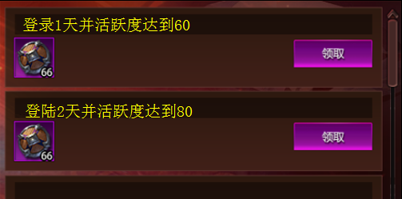
 | 女神秘宝

new

升星石 |  | 升星石大礼包

售卖中
祝福石

领奖中
升灵之石

已失效

